Tabelle1
Wärmeverbund Valens

Eingabe Energiebedarf letzter 3 Jahreb für Ermittlung von Bedarf!

Beispiel Berechnung Energiebedarf
Beispiel Haus Pfäfers |  |  |  |  | Verbrauch
Heizperiode |  | Jahr 2020 | Jahr 2021 | Jahr 2022 | ØkWh
Heizöl | Liter / Jahr |  |  |  | 0
Holzpellets | Kilo/Jahr |  |  |  | 0
Stückholz | Ster/Jahr | 12 | 14 | 10 | 21600
Strom | kWh/Jahr |  |  | 900 | 300
 |  | Mit Warmwasser |  |  | 21900
 |  | ohne Warmwasser

Beispiel Haus Valens
Heizperiode |  | Jahr 2020 | Jahr 2021 | Jahr 2022 | ØkWh
Heizöl | Liter / Jahr | 1750 | 1700 | 1800 | 17500
Holzpellets | Kilo/Jahr |  |  |  | 0
Stückholz | Ster/Jahr |  |  |  | 0
Strom | kWh/Jahr |  |  |  | 0

 |  | Mit Warmwasser
 |  | ohne Warmwasser |  |  | 175000

 |  |  |  | kWh
Energiegehalt Stückholz im Ø pro Ster: |  |  |  | 1800
Energiegehalt pro Liter heizöl |  |  |  | 10
Energiegehalt pro kg Pellets |  |  |  | 4.8
Energiegehalt Strom |  |  |  | 1

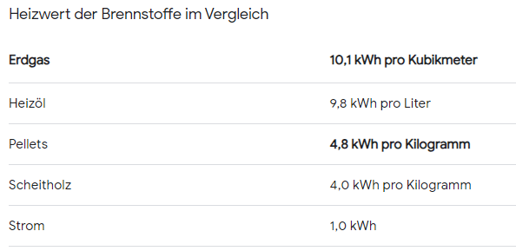

Quelle: Energie Schweiz

